PORTADA
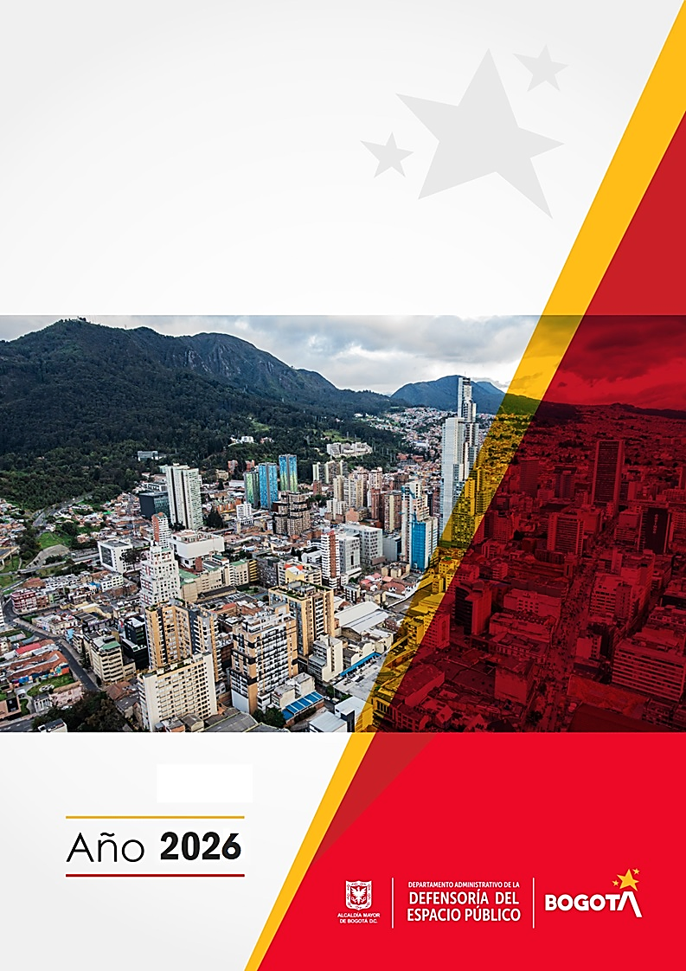

PLAN DE ACCIÓN PARA LA SOSTENIBILIDAD DEL MIPG - DADEP 2026

Proceso Direccionamiento Estratégico

CÓDIGO SG/MIPG
VIGENCIA DESDE
VERSIÓN
127-PPPDE-12
30/01/2026
6

